Time Run analysis
Time performance in seconds
 | Original Stock Analysis |  | Refactored Stock Analysis |  | Original |  | Refactored
2017 |  | 2017 |  | 2017 | 0.21875 | 2017 | 0.1914063
2017 |  | 2017 |  | 2017 | 0.1796875 | 2017 | 0.1914063
2017 |  | 2017 |  | 2017 | 0.1914063 | 2017 | 0.1757813
2017 |  | 2017 |  | 2017 | 0.1835938 | 2017 | 0.1757813
2017 |  | 2017 |  | 2017 | 0.2539063 | 2017 | 0.1757813
2017 |  | 2017 |  | 2018 | 0.1601563 | 2018 | 0.1757813
2018 |  | 2018 |  | 2018 | 0.1796875 | 2018 | 0.1679688
2018 |  | 2018 |  | 2018 | 0.171875 | 2018 | 0.1640625
2018 |  | 2018 |  | 2018 | 0.1757813 | 2018 | 0.1679688
2018 |  | 2018 |  | 2018 | 0.166051 | 2018 | 0.1679688
2018 |  | 2018 |  | 2018 | 0.1835938 | 2018 | 0.2148438
2018 |  | 2018
Trial # | Year | Original | Refactored
1 | 2017 | 1.43125 | 1.582031
2 | 2017 | 0.21875 | 0.1914063
3 | 2017 | 0.1796875 | 0.1914063
4 | 2017 | 0.1914063 | 0.1757813
5 | 2017 | 0.1835938 | 0.1757813
6 | 2017 | 0.2539063 | 0.1757813
7 | 2018 | 0.1601563 | 0.1757813
8 | 2018 | 0.1796875 | 0.1679688
9 | 2018 | 0.171875 | 0.1640625
10 | 2018 | 0.1757813 | 0.1679688
11 | 2018 | 0.166051 | 0.1679688
12 | 2018 | 0.1835938 | 0.2148438

Stock performance charts
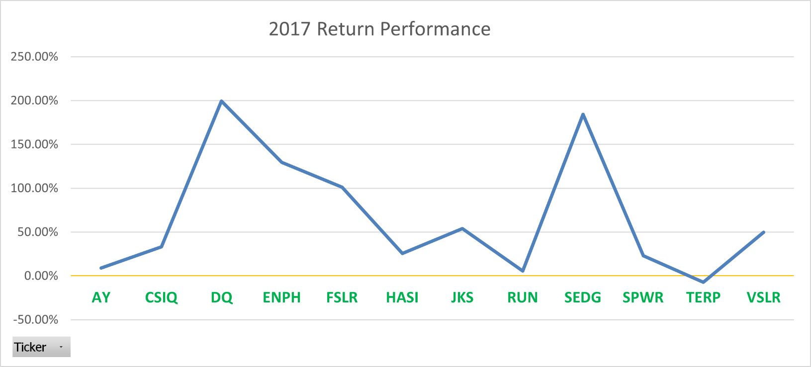
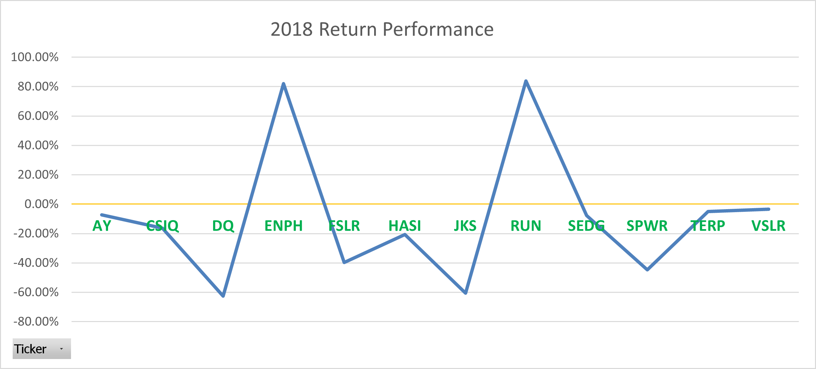
Returns per Year

